ENCABEZADO
Fábrica Fashion es una empresa en Guatemala que ofrece diseños especiales de ropa basados en las tendencias actuales y a un precio accesible. Actualmente sólo opera con una tienda en la ciudad capital, pero desea abrir otras tiendas el próximo año. La misión de la empresa es convertirse en la primera opción de ropa casual para sus clientes, por su estilo y valor. Usted, como analista financiero de la empresa, ha sido designado para analizar diferentes oportunidades de inversión que se tienen para el año 2024. Usted cuenta con la siguiente información correspondiente al año 2023.

Precio de venta por unidad | Q300.00 |  | Opción | Tienda | Inversión Inicial | FNE anual proyectado
Unidades vendidas en el año | 600 |  | 1 | Escuintla | Q150,000 | Q72,250
Costo de materias primas | Q 75.00 / unidad |  | 2 | Antigua | Q175,000 | Q75,000
Costo de mano de obra | Q 50.00 / unidad |  | 3 | Quetzaltenango | Q200,000 | Q79,250
Gastos Indirectos de fábrica (Costos Fijos) | Q10,000 |  | 4 | Zacapa | Q300,000 | Q81,000
Gastos de Administración y Ventas | Q5,000
Valor adeudado de un Préstamo Bancario | Q 120,000 (Saldo al final del año)
Tasa interés sobre préstamo bancario actual | 10% anual
Número de acciones preferentes | 1,300 en circulación
Precio actual/ acción preferente | Q45
Número de acciones comunes | 2,500 en circulación
ISR | 25%
Precio actual/ acción común | Q28
Política de Dividendos comunes | 35% sobre utilidades
Utilidades Retenidas acumuladas (inicio de año) | Q125,000
Tasa de rendimiento de acciones preferentes | 20% sobre el precio de la acción
Para poder captar fondos, si se emiten acciones comunes estas tendrán el mismo precio que tienen al día de hoy más un costo de flotación del 8%. Se considera que los dividendos comunes pueden crecer a una tasa del 6% anual.
Las opciones de inversión que se han logrado identificar al momento son 4 diferentes tiendas ubicadas en distintos puntos del país: Escuintla, Antigua Guatemala, Quetzaltenango y Zacapa. A continuación se detalla la inversión inicial requerida, así como el Flujo Neto de efectivo proyectado para los 5 años a utilizarse como período de análisis de la inversión.
Si la empresa desea evaluar las diferentes opciones de apertura de tienda, utilizando como TMAR 3% arriba de su WACC actual, y si se considera que la elección de cada alternativa es independiente de la otra, utilizando como método de evaluación de la TIR, indique en cuál o cuáles tiendas recomienda invertir para el año 2024 a la Fábrica Fashion.

 | En esta empresda hay mas de dos wacc y eso depende de los puntos de ruptura
Calculo del WACC actual de la emperasa
Fuentes de financiamiento | Monto | wi |  | Punto de ruptura de las utildiades retenidas
Prestamo bancario | Q120,000.00 | 29.7%
$$Punto de ruptura=\frac{Q 155,420}{0.385}$$
Capital preferente | Q58,500.00 | 14.5% |  |  |  |  | Q403,920.00
Capital Comun | Q70,000.00 | 17.3%
Utilidades retenidas al 2023 = 125000 + UR 2023 | Q155,420.00 | 38.5%
Total | Q403,920.00 | 100.0%
 |  |  |  | Costo despues de impuesto del prestamo bancario = kd
Calculo de las Utilidades del periodo (2023)
Ingresos por ventas | Q180,000.00 |  |  | Kd = | 10%
(-) Coosto de Ventas |  |  |  | Ki = | 7.5%
Materia Prima | Q45,000.00 |  |  |  |  | T0= Tasa fiscal vigente en el pais como ISR
Mano de Obra | Q30,000.00
GIF (Gastos Fijos) | Q10,000.00 |  |  | Costo de las acciones preferentes = Kp
Uilidad Bruta | Q95,000.00
(-) Gastos de Operación |  |  |  | Kp= | Q9.00
Gastos de Administracion y Ventas | Q5,000.00
Utilidad anres de interers e impuestos (UAII) | Q90,000.00
(-) Intereses | Q12,000.00 |  |  |  |  | Dp= dividendo por accion
Utilida antes de Impuestos (UAI) | Q78,000.00 |  |  |  |  | Np=Benefico de la venta de acciones preferentes |  |  | Q45
(-) Impuestos (ISR 25%) | Q19,500.00
Utilidad neta (del peridodo) | Q58,500.00 |  |  | Costro de las acciones comunes actuales y utilidades retenidas = Ks= Kr
(-) Dividendos preferentes | Q11,700.00
Utilidad dispobnible para accionistas comunes (UDAC) | Q46,800.00
(-) Dividendos comunes | Q16,380.00 |  |  | Ks=Kr= | 29.4%
Utilidad retenida del 2023 | Q30,420.00 |  |  |  |  | D1= dividiendo por accional final de año |  | Q6.55
 |  |  |  |  |  | P0= precio actual por accion Q28
Calculo de las Uilidad retenida al (2023) |  |  |  |  |  | g = tasa de crecimiento = 6%
Saldo al inicio del periodo | Q125,000.00
(+) Utilidad del periodo | Q58,500.00 |  |  | Costro de las acciones comunes nuevas = Kn
Utilidad disponible para accionistas comunes y preferentes | Q183,500.00
(-) Pago de dividendos preferentes | Q11,700.00
Utilidad disponible para accionistas comunes | Q171,800.00 |  |  | Kn= | 31.4%
(-) Pago de dividendos comunes | Q16,380.00 |  |  |  |  | D1= dividiendo por accional final de año |  | Q6.55
Saldo al final de periodo | Q155,420.00 |  |  |  |  | Nn= precio actual por accion |  | 25.76
 |  |  |  |  |  | g = tasa de crecimiento = 6%

 |  |  |  | Calculo del WACC y de la TMAR
 |  |  | Intervalos | Fuentes de Financiamiento | wi | ki | WACC | TMAR
 |  |  | Hasta 403920 | Prestamo bancario | 29.7% | 7.5% | 21.5% | 24.5%
 |  |  |  | Capital preferente | 14.5% | 20.0%
 |  |  |  | Capital Comun | 55.8% | 29.4%

 |  |  | arriba 403920 | Prestamo bancario | 29.7% | 7.5% | 22.7% | 25.7%
 |  |  |  | Capital preferente | 14.5% | 20.0%
 |  |  |  | Capital Comun Nuevo | 55.8% | 31.4%

 |  |  |  | Opción | Tienda | Inversión Inicial | FNE anual proyectado
 |  |  |  | 1 | Escuintla | Q150,000 | Q72,250
 |  |  |  | 2 | Antigua | Q175,000 | Q75,000
 |  |  |  | 3 | Quetzaltenango | Q200,000 | Q79,250
 |  |  |  | 4 | Zacapa | Q300,000 | Q81,000

 |  |  |  | Año | Escuintla | Antigua | Quetzaltenango | Zacapa
 |  |  |  | 0 | -Q150,000.00 | -Q175,000.00 | -Q200,000.00 | -Q300,000.00
 |  |  |  | 1 | Q72,250.00 | Q75,000.00 | Q79,250.00 | Q81,000.00
 |  |  |  | 2 | Q72,250.00 | Q75,000.00 | Q79,250.00 | Q81,000.00
 |  |  |  | 3 | Q72,250.00 | Q75,000.00 | Q79,250.00 | Q81,000.00
 |  |  |  | 4 | Q72,250.00 | Q75,000.00 | Q79,250.00 | Q81,000.00
 |  |  |  | 5 | Q72,250.00 | Q75,000.00 | Q79,250.00 | Q81,000.00
 |  |  |  | TIR | 38.8% | 32.3% | 28.2% | 10.9%

PROGRAMA DE OPURTUNIDADES DE INVERSION POI
Se recomienda a la empresa abrir 3 nuevas sucursales en el siguiente orden de prioridad:
1. Escuintla
2. Antigua
3. Quetzaltenango
No se recomienda abrir sucurzal en Zacapa porque TIR < TMAR
 |  |  |  | Gráfico POI
 |  |  |  |  | X | Y
 |  |  |  |  | Q0.00 | 38.8%
 |  |  |  |  | Q150,000.00 | 38.8%
 |  |  |  |  | Q150,000.00 | 32.3%
P
ÁREA DE ACEPTACIÓN
 |  |  |  |  | Q325,000.00 | 32.3%
Escuintla
P
P
 |  |  |  |  | Q325,000.00 | 28.2%
Antigua
 |  |  |  |  | Q525,000.00 | 28.2%
Quetzaltennago
TMAR = 25.7%
 |  |  |  |  | Q525,000.00 | 10.9%
TMAR = 24.5%
 |  |  |  |  | Q825,000 | 10.9%

ÁREA DE RECHAZO
Zacapa
 |  |  |  |  | X | Y
 |  |  |  |  | Q0.00 | 24.5%
 |  |  |  |  | Q403,920.00 | 24.5%
 |  |  |  |  | Q403,920.00 | 25.7%
 |  |  |  |  | Q807,840.00 | 25.7%

FORMULARIO
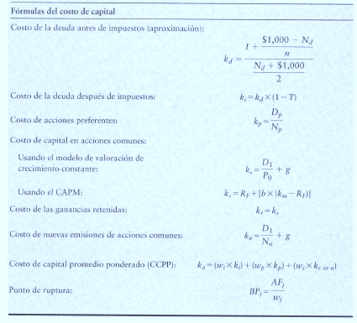
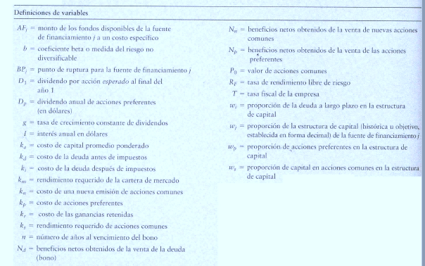

Punto de Ruptura = es aquél que existe cuando a una empresa se le acaba una de sus fuentes de financiamiento actuales y debe
pagar un costo más elevado para obtener más fondos de ese tipo | A

